Sheet1
chiffre trouvé | Poids en g
20 | 25.6
59 | 33
Comparaison entre poids actuel et chiffre donné
 | Poids en g
20 | 25.6
59 | 33
120 | 37.6
215 | 52.5
244 | 53.6
245 | 64.2
277 | 71.1
292 | 65
300 | 80.3
305 | 87.7
567 | 202.8
650 | 503.6
667 | 526.7
755 | 1026.8
120 | 37.6
215 | 52.5
244 | 53.6
245 | 64.2
277 | 71.1
292 | 65
300 | 80.3
305 | 87.7 |  |  |  |  |  | from website:
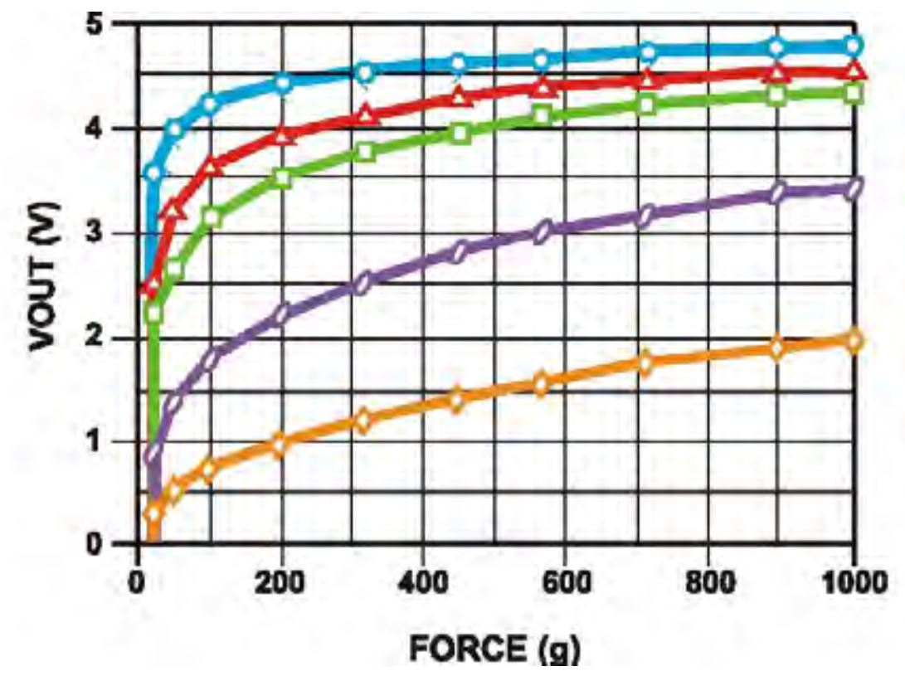
567 | 202.8
650 | 503.6
667 | 526.7 |  | Data from sensor's website (with 10k ohm)
755 | 1026.8 |  |  | poids (g) | Vout (v)
 |  |  |  | 22 | 0.89
 |  |  |  | 51 | 1.37
 |  |  |  | 101 | 1.77
 |  |  |  | 200 | 2.2
 |  |  |  | 313 | 2.5
 |  |  |  | 448 | 2.79
 |  |  |  | 565 | 2.98
 |  |  |  | 705 | 3.14
 |  |  |  | 889 | 3.35
 |  |  |  | 995 | 3.4
Chiffre donné | poids | round 2

 |  |  |  |  |  | replication with extracted data:

 |  |  |  |  |  | for our measurements:

